상품제안서
트래블하이어 여행용 압축파우치 6종세트 | 상품코드: S47946

 |  |  |  |  |  |  | 02-713-8555 | www.synergygift.co.kr
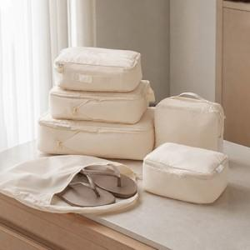

【상세/제작정보】 | <p style="text-align: center; " align="center">&nbsp;</p>

【인쇄/포장옵션】 | 실크 / 포장지포장

【공급단가】 | 수량 | 30~ | 100~ | 300~ | 500~ | 1,000~
*VAT별도 | 단가 | 14,250원 | 13,380원 | 12,960원 | 12,600원 | 12,416원

【상품 URL】 | https://www.synergygift.co.kr:443/src/goods_detail.php?gdno=47946

